关系图
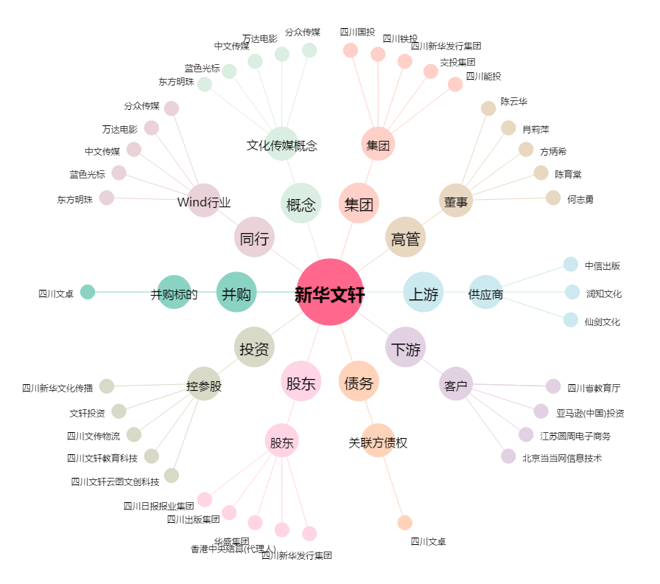
新华文轩[601811.SH] - 关系概览图

